Sheet1
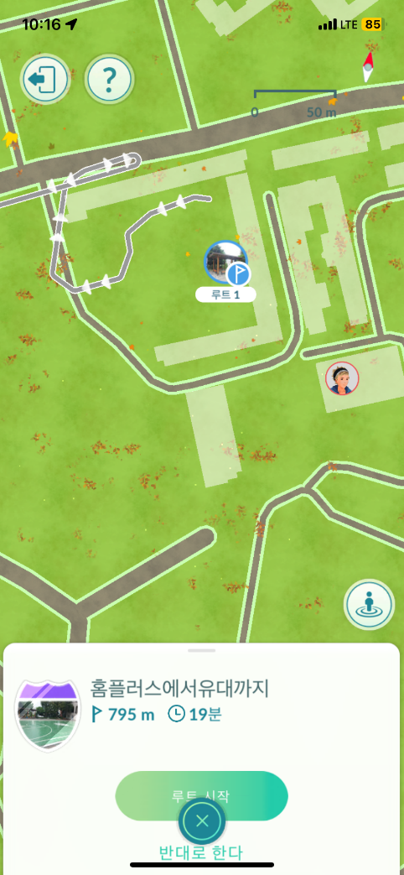
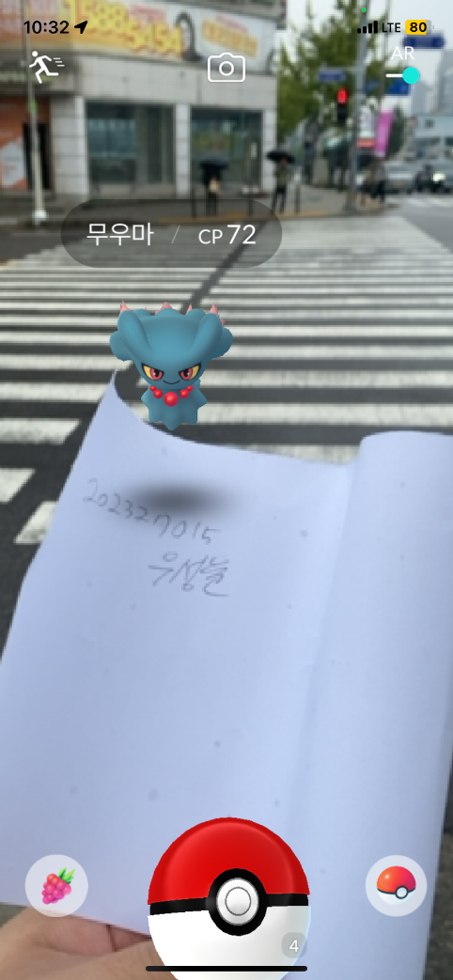
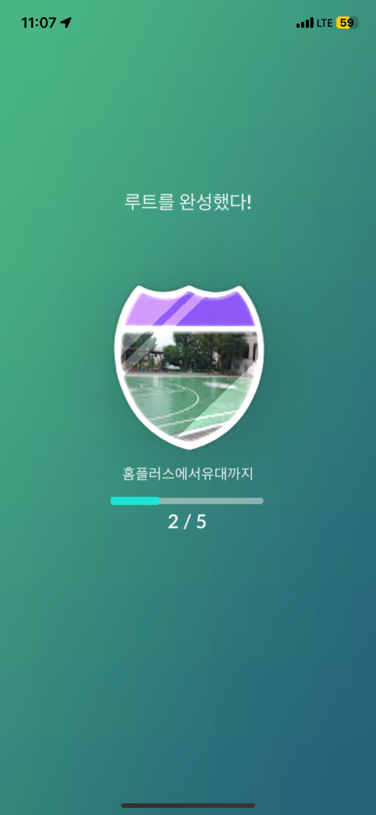
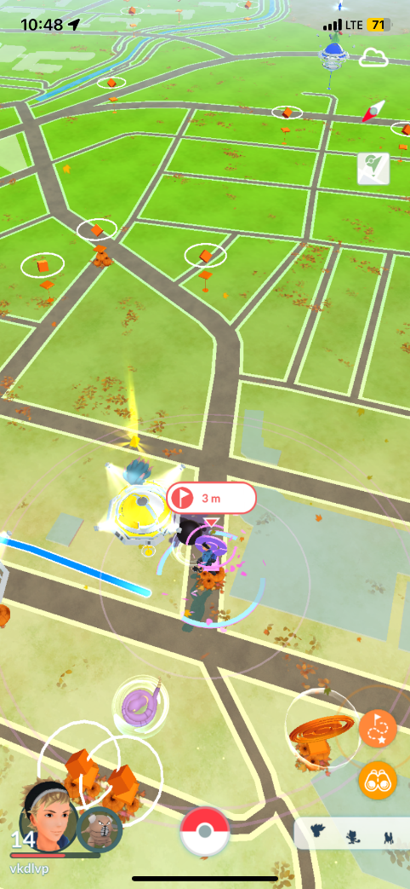
 |  |  |  | 루트 시작하는거 까지는 좋은 컨텐츠이지만 정작 교차되는 지점도 있고, 중간중간 포켓몬을 잡을수 있고 포켓스탑을 지나는 기회가 있다. 끝까지 도착해도 완료가 안되는게 있다. 너무 귀찮은 컨텐츠이다.

루트 시작 | 포켓몬 잡기 | 완성 | 도착해도 안되는 버그

